スクリーニング
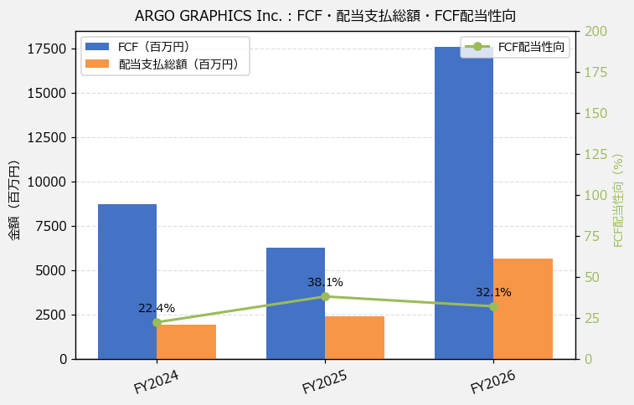
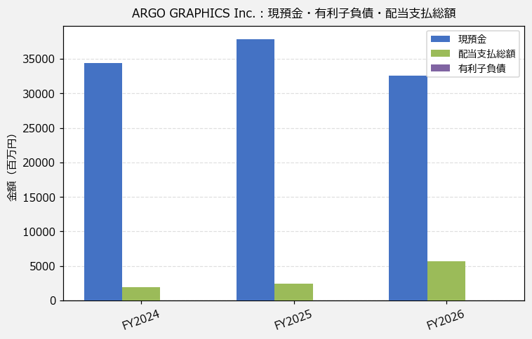
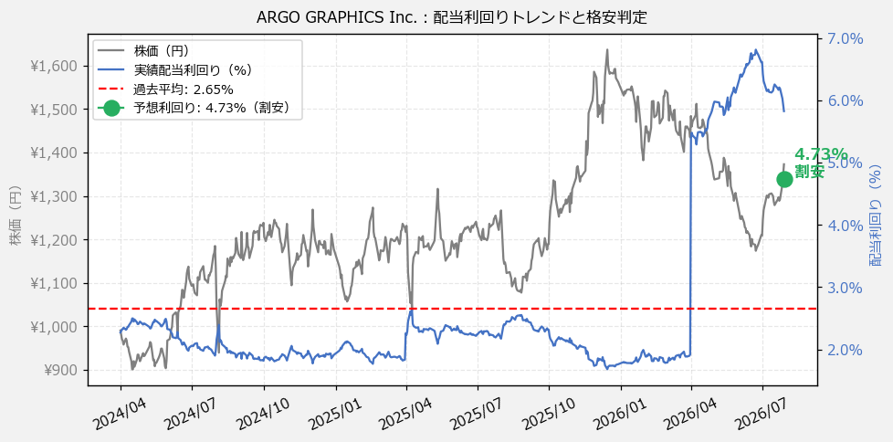
ARGO GRAPHICS Inc.（7595） 財務スクリーニング 2026/07/29

現在株価（円） | ¥1,373
予想DPS（円） | ¥65
予想配当利回り | 4.73%

指標 | FY2024 | FY2025 | FY2026 | CAGR（3年）
EPS（円） | 94.89 | 108.39 | 279.29 | +71.6%
DPS実績（円） | 22.50 | 27.50 | 80.00 | +88.6%
EPS配当性向[%] | 23.7 | 25.4 | 28.6 | —
FCF（百万円） | 8,740.8 | 6,281.6 | 17,610.7 | +41.9%
FCF配当性向[%] | 22.4 | 38.1 | 32.1 | —
有利子負債（百万円） | — | — | — | —
現預金（百万円） | 34,357.0 | 37,896.0 | 32,549.0 | -2.7%
ネットキャッシュ（百万円） | — | — | — | —
グロス配当余裕[年] | 17.6 | 15.8 | 5.8 | —
ネット配当余裕[年] | — | — | — | —

【短信入力】
現預金（百万円） | 34,357.0 | 37,896.0 | 32,549.0
配当支払総額（百万円） | 1,957.0 | 2,393.0 | 5,648.0

